상품제안서
쿠팸-C5 흡착식 스테인리스 텀블러 500ml | 상품코드: F11617

 |  |  |  |  |  |  | 02-412-0044 | www.easy1.co.kr
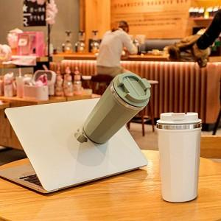 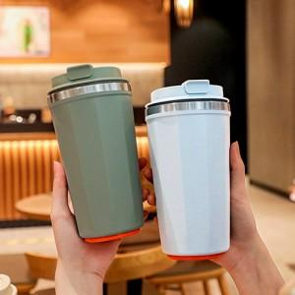 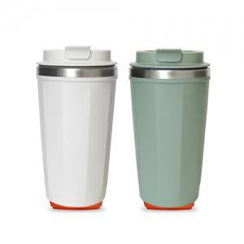

【상세/제작정보】 | 강력 흡착패드가 장착

【인쇄/포장옵션】 | 실크, 레이저 / 포장지포장

【공급단가】 | 수량 | 100~ | 300~ | 500~ | 1,000~ | 3,000~
*VAT별도 | 단가 | 11,450원 | 11,040원 | 10,630원 | 10,220원 | 9,810원

【상품 URL】 | https://dev.easy1.co.kr:443/src/goods_detail.php?gdno=11617

